ReporteBugs
Resumen | Descripción | Evidencias | Detectado fecha | Detectado por | Estado Abierto/Cerrado | Asigando a | Tipo Defecto Error/Hallazgo | Impacto Alto-Medio-Bajo
No permite hacer login con el usuario locked_out_user | Al ingresar a la web https://www.saucedemo.com/ y tratar de hacer login con el usuario locked_out_user muestra un mensaje de error "Epic sadface: Sorry, this user has been locked out." Pasos para reproducir el error 1. Ingresar la url en el navegador Chrome o IE https://www.saucedemo.com/. 2. En el campo Username poner locked_out_user. 3. En el campo Password poner secret_sauce. 4. Clic en el botón LOGIN. RESULTADO: Epic sadface: Sorry, this user has been locked out. | 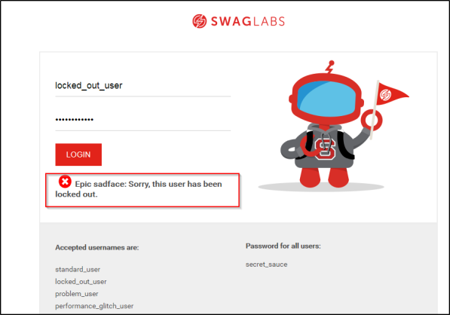 | 2019-06-10 | Alejandro H. | Abierto | Desarrollo | Error | Alto
No cargan las imágenes y no permite agregar al carrito algunos productos con el usuario problem_user | Se hace login con el usuario problem_user y se listan los productos pero no se visualizan las imagenes, adicional al momento de seleccionar algunos de los productos no es posible debido a que el botón ADD TO CART no se habilita para algunos productos. Con los usuarios standard_user y performance_glitch_user si es posible seleccionar todos los productos. Pasos para reproducir el error 1.Ingresar a la web con el navegador Chrome https://www.saucedemo.com/. 2.Ingresar en el campo Username problem_user 3. En el campo Password poner secret_sauce. 4. Visualizar las imagenes (NO CARGAN). 5. Dar clic en ADD TO CART en el producto "Sauce Labs Bolt T-Shirt" que tiene un valor de $15.99. (NO PERMITE). 6.Dar clic en ADD TO CART en el producto "Sauce Labs Fleece Jacket" que tiene un valor de $49.99. (NO PERMITE). 7.Dar clic en ADD TO CART en el producto "Test.allTheThings() T-Shirt(Red)" que tiene un valor de $15.99. (NO PERMITE). Nota: Se aclara que si se da clic sobre el nombre del producto si permite agregar al carrito dando clic en ADD TO CART. | 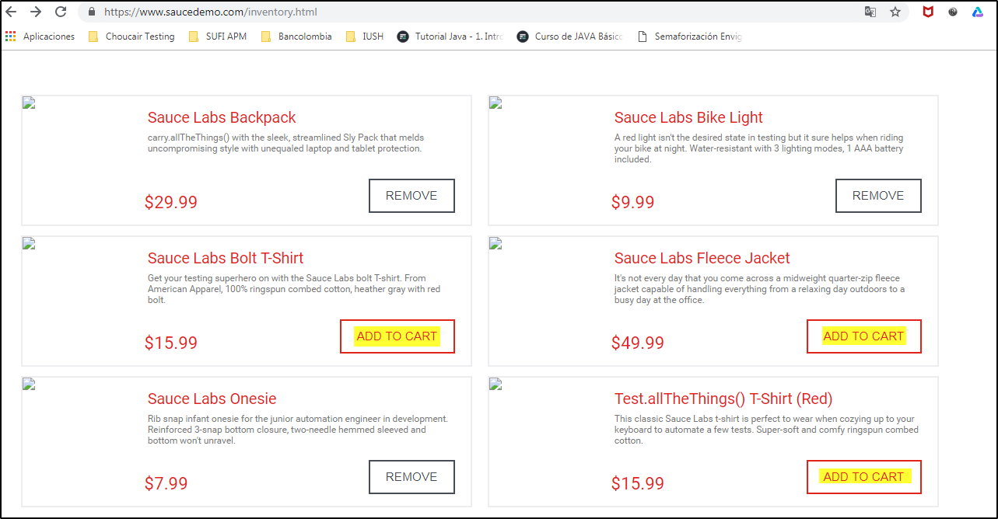 | 2019-06-10 | Alejandro H. | Abierto | Desarrollo | Error | Alto

